상품제안서
보틀로만 트라이탄 투명 핸디 카페메가 1L 보틀 | 상품코드: S47223

 |  |  |  |  |  |  | 02-713-8555 | www.synergygift.co.kr
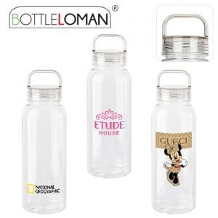

【상세/제작정보】

【인쇄/포장옵션】 | 실크 / 포장지포장

【공급단가】 | 수량 | 50~ | 100~ | 500~ | 1,000~ | 3,000~
*VAT별도 | 단가 | 4,290원 | 4,050원 | 3,860원 | 3,760원 | 3,690원

【상품 URL】 | https://www.synergygift.co.kr:443/src/goods_detail.php?gdno=47223

